상품제안서
씨엘 강화유리컵 350ml | 상품코드: S25358

 |  |  |  |  |  |  | 02-713-8555 | www.synergygift.co.kr
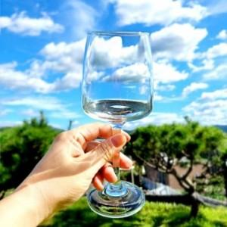

【상세/제작정보】 | <p style="text-align: center; " align="center">&nbsp;</p>

【인쇄/포장옵션】 | 실크 / 에어캡포장

【공급단가】 | 수량 | 200~ | 500~ | 1,000~ | 3,000~ | 5,000~
*VAT별도 | 단가 | 4,940원 | 4,860원 | 4,750원 | 4,560원 | 4,370원

【상품 URL】 | https://www.synergygift.co.kr:443/src/goods_detail.php?gdno=25358

